一大1921
第一次全国代表大会
1921年7月23日至31日，中国共产党在上海召开第一次全国代表大会。出席大会的有各地共产主义小组（当时，在法国的共产主义小组还没有和国内取得联系，所以没有派代表出席）。推举的代表共12人：湖南小组毛泽东、何叔衡，湖北小组董必武、陈潭秋，上海小组李达、李汉俊，北京小组刘仁静、张国焘，济南小组王尽美、邓恩铭，广州小组陈公博，日本东京小组周佛海。参加大会的还有陈独秀指派的代表包惠僧。他们代表全国50多名党员。共产国际代表马林出席了会议。
会议在召开过程中曾遭到帝国主义密探的干扰，最后一天转移到浙江嘉兴南湖的游船上举行。大会讨论了政治形势、党的基本任务、党的组织原则和组织机构等问题，通过了 《中国共产党的第一个纲领》和《中国共产党的第一个决议》。第一次全国代表大会的召开，宣告了中国共产党的成立。
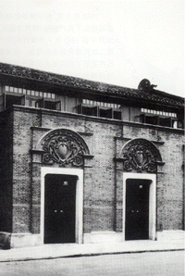
湖南 | 毛泽东、何叔衡
湖北 | 董必武、陈潭秋
上海 | 李达、李汉俊
广州 | 陈公博
日本东京 | 周佛海。
 | 陈独秀指派的代表包惠僧
北京 | 刘仁静、张国焘
济南 | 王尽美、邓恩铭

中国共产党设置中央局 1921年7 月，中国共产党第一次全国代表大会鉴于当时党员的数量比较少，各地组织尚未健全的情况，决定暂不成立党的中央委员会，先组成中央局，负责党的领导工作。会议选举陈独秀、张国焘、李达 3人组成中央局，陈独秀任书记，张国焘组织主任，李达任宣传主任。中央局的设置，对健全党的组织，加强党的组织建设，加强中央对各地党组织的集中统一领导，发挥了重要作用。

华国锋
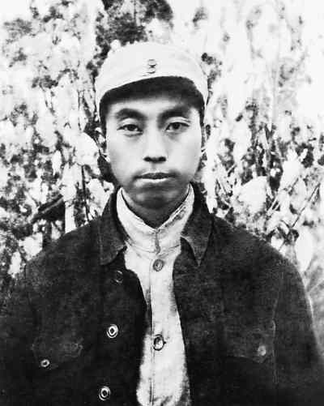
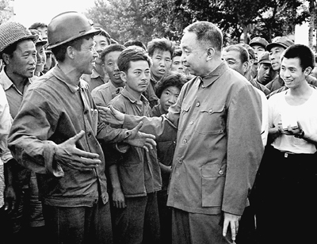
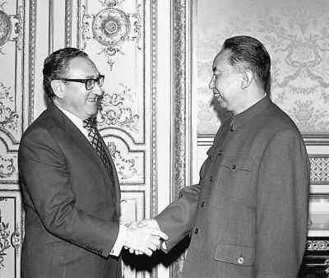
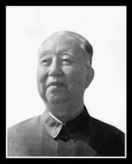
华国锋

中国共产党的优秀党员，久经考验的忠诚的共产主义战士，无产阶级革命家，曾担任党和国家重要领导职务的华国锋同志，因病医治无效，于２００８年８月２０日１２时５０分在北京逝世，享年８７岁。
华国锋（1921年2月16日—2008年8月20日），山西省交城县人，原名苏铸，1938年投身抗日战争，华国锋取意于“中华抗日救国先锋队”。1940年任交城县各届抗日联合会主任，后任中共交城县委书记。1949年以后，在湖南湘潭任县委书记、地委专员等职务。“文化大革命”期间担任湖南省委第一书记。
1975年任国务院副总理
中共中央主席（1976年10月—1981年6月）
中共中央军委主席（1976年10月—1981年6月）
国务院代总理（1976年2月—1976年4月）
国务院总理（1976年4月—1980年9月）
中共中央政治局常委、中共中央副主席（1981年6月—1982年10月）
中共中央委员（1982年10月—2002年11月）

中国共产党的优秀党员，久经考验的忠诚的共产主义战士，无产阶级革命家，曾担任党和国家重要领导职务的华国锋同志，因病医治无效，于2008年8月20日12时50分在北京逝世，享年87岁。
华国锋同志1921年2月16日出生于山西省交城县一个制革工人家庭，原名苏铸，因革命工作需要，改名为华国锋。在学生时代，他关心国家的前途和命运，发愤苦读，成绩优异。抗日战争爆发后，他目睹日本侵略者占领家乡的暴行，立志抗日救国。1938年6月，他参加了山西牺盟会交城抗日游击队，从此走上革命道路，同年10月加入中国共产党。1940年2月，他受组织委派回家乡交城县开展工作，先后任交城县牺盟会秘书，县抗日救国联合会主任兼分区农民部部长，中共交城县委宣传部部长兼抗日救国联合会主任。他积极宣传党的抗日主张，广泛发动群众，建立抗日群众组织，领导群众减租减息，开展大生产运动，组织抗日武装，在极端艰苦的条件下坚持敌后抗战，为发展壮大当地抗日武装力量和开展党的工作作出了贡献。
抗日战争胜利后，华国锋同志历任中共交城县委书记，晋绥八地委组织部副部长，阳曲县委书记，带领当地军民同阎锡山反动政权进行了顽强斗争，先后参加了汾孝战役、开栅保卫战、黄崖战斗、古交战斗等。他在指挥战斗中，采取武装打击和政治攻势相结合的方式消灭、瓦解敌军，取得显著成绩，被中共晋绥分局作为经验推广。他坚决贯彻中共中央关于土地问题的指示精神，领导了交城、阳曲等地的土地改革，纠正了土地改革中“左”的偏差。他深入农村，放手发动群众，开展反奸清算、清匪反霸斗争，极大地调动了广大农民革命和生产积极性，为建立和巩固新生的人民民主政权作出了很大贡献。
1949年初，华国锋同志任晋中南下支队一地委宣传部部长，随军南下。同年2月至1956年3月，历任中共湖南省湘阴县委书记，湘潭县委书记，湘潭地委副书记、专员、地委书记。他深入农村调查研究，总结基层经验，运用典型示范和逐步推广的方法，积极领导开展农村互助合作运动，同时抓好粮食收购、销售和管理工作，使当地农业较大幅度增产增收。1956年3月，调任湖南省人民委员会文教办公室主任、中共湖南省委文教部部长。1957年8月，任中共湖南省委统战部部长。其间，他在贯彻“双百”方针、促进文化教育事业发展、扩大统一战线等方面，开展了卓有成效的工作。1958年7月，当选为湖南省副省长，主管农村工作。1959年9月，任中共湖南省委书记处书记，同年12月任省政协副主席。他参与领导了全省农村工作和农田水利基本建设，强调贵在鼓劲和科学精神，做出了显著成绩。
“文化大革命”初期，华国锋同志受到冲击并被批斗。1967年7月以后，任湖南省革命委员会筹备小组副组长、省革命委员会副主任、主任，省革命委员会党的核心小组副组长、组长。1969年4月，在党的九大上当选为中央委员。1970年11月，当选为中共湖南省委第一书记，并任省军区第一政治委员、省军区党委第一书记。华国锋同志在湖南工作20余年，对湖南各族人民怀有深厚感情，致力于新湖南建设，为改变湖南面貌、造福三湘人民付出了心血和汗水。他以身作则，深入工农业生产第一线，工作细致认真，与干部群众同甘共苦、艰辛创业，被毛泽东同志评价为“讲老实话，是老实人”。他重视经济建设，关心群众生活，主持兴修了洞庭湖排涝、韶山灌区等大型水利工程，致力于发展煤炭、钢铁等基础工业，积极支持发展地方工业，支持发展杂交水稻，对湖南的工农业生产和经济社会发展发挥了重要作用。“文化大革命”期间，他为维护全省的稳定和维持生产秩序做了大量工作。
1971年1月，华国锋同志调国务院工作，任国务院业务组副组长，之后列席中央政治局会议。九一三事件中，在周恩来同志的直接领导下，他参与处理林彪集团问题的工作。同年10月，兼任广州军区政治委员、军区党委书记。1973年7月，任国务院计划生育领导小组组长。同年8月，在党的十届一中全会上当选为中央政治局委员，协助周恩来同志主抓农业工作，使全国粮食生产保持比较稳定的增长。他还在进口成套化纤化肥技术设备，输油输气管道建设，保证市场供应和物价稳定等方面做了大量工作。1975年1月，任国务院副总理兼公安部部长，同年2月，在国务院常务会议上被确定为常务副总理之一。在主管政法和科学等方面工作期间，他认真贯彻中央关于落实干部政策的精神，在分管的部门解放了大批干部。他注重科学技术工作的发展和高科技人才的培养，并领导和支持高端国防项目的研制攻关工作。1976年1月8日，周恩来同志逝世。2月，根据毛泽东同志提议，中央政治局通过，华国锋同志为国务院代总理，主持中央日常工作。同年4月，根据毛泽东同志提议，中央政治局通过，任中共中央第一副主席、国务院总理。1976年7月28日，河北省唐山市发生7.8级强烈地震，他立即召开紧急会议，成立中央抗震救灾指挥部，研究实施了一系列抗震救灾措施。8月4日，他亲临灾区指导抗震救灾工作，慰问灾区群众，转达党中央对灾区人民的关怀，鼓励灾区人民抗震救灾、重建家园。
1976年9月9日，毛泽东同志逝世，全国人民沉浸在巨大的悲痛之中。在党和国家的几位主要领导人相继逝世后，华国锋同志同“四人帮”篡党夺权的阴谋活动进行了坚决斗争，并提出要解决“四人帮”的问题，得到了叶剑英、李先念等中央领导同志的赞同和支持。同年10月，他和叶剑英等同志代表中央政治局，执行党和人民的意志，采取断然措施，一举粉碎“四人帮”，挽救了党，挽救了社会主义事业，党和国家事业的发展翻开了新的一页。华国锋同志在粉碎“四人帮”这场关系党和国家命运的斗争中起了决定性作用。党和人民不会忘记他作出的重要贡献。
粉碎“四人帮”后，华国锋同志担任了中共中央主席、中央军委主席和国务院总理等职务。在此期间，他先后主持了党的十届三中全会、十一大、十一届三中全会等重要会议。他在老一辈无产阶级革命家的支持下，拨乱反正，恢复党和国家政治生活的正常秩序，动员组织广大干部群众积极投入经济建设各项工作，揭发批判“四人帮”的罪行，清查他们的帮派体系，取得了很大成绩。他根据广大干部群众的要求，开始复查、平反冤假错案。他强调千方百计把经济搞上去，使工农业生产得到比较快的恢复和发展。在他的推动下，教育科学文化工作开始走向正常，外交工作取得了新的进展。华国锋同志在领导揭批“四人帮”和动员全党全国各族人民建设社会主义现代化强国方面作出了很大努力。
1980年9月，华国锋同志不再兼任国务院总理职务。1981年6月，在党的十一届六中全会上，他辞去中共中央主席、中央军委主席职务，至1982年9月任中央政治局常委、中共中央副主席。
华国锋同志是中共第九届、十届、十一届、十二届、十三届、十四届、十五届中央委员，第十届、十一届中央政治局委员、常委，党的第十六次、十七次全国代表大会特邀代表

赵紫阳
赵紫阳
(1919—)河南滑县人。1932年3月加入中国共产主义青年团。1938年2月加入中国共产党。同年起先后任中共滑县工委书记、县委书记，豫北地委组织部部长、宣传部部长。1940年6月后任中共冀鲁豫边区第二地委(后改称第六地委)书记，1943年改任中共冀鲁豫边区第四地委宣传部部长。1945年8月起，任地委副书记、书记兼军分区副政委、政委。1947年秋率地方干部队随晋冀鲁豫野战军第十纵队南下，任桐柏区党委副书记兼桐柏军区副政委，参与开辟桐柏解放区。1948年参加邓县战役、襄樊战役。1949年3月后任中共南阳地委书记兼南阳军分区政委。新中国成立后，历任中共中央华南分局秘书长、农村工作部部长、副书记，广东省委书记处书记、第二书记、第一书记，中南局书记处书记，并曾兼任广东省军区政委、广州军区第三政委。“文化大革命”中遭受林彪、江青反革命集团迫害，被撤销一切领导职务。1971年起先后任中共内蒙古自治区委员会书记、广东省委第一书记并兼任广州军区政委。1975年任四川省委第一书记兼成都军区第一政委。 | 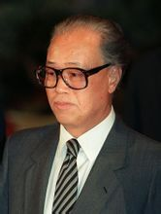
1980年4月被任命为国务院副总理，同年9月任国务院总理。他是中共十至十三届中央委员。1977年8月被选为中共十一届中央政治局候补委员，1979年9月在中共十一届四中全会上被选为中央政治局委员，1980年2月在十一届五中全会上被选为中央政治局常务委员，1981年6月在中共十一届六中全会上被选为中央副主席。1982年9月当选为中共中央政治局常务委员。
1987年1月在中共中央政治局扩大会议上被推选为代理总书记。同年10月在中共十三届一中全会上当选为中央政治局常务委员、中央委员会总书记，并任中央军委第一副主席。1988年4月任中华人民共和国中央军委副主席。1989年6月，中共十三届四中全会审议并通过《关于赵紫阳同志在反党反社会主义的动乱中所犯错误的报告》，指出他在关系党和国家生死存亡的关键时刻犯了支持动乱和分裂党的错误，对动乱的形成和发展负有不可推卸的责任。他在担任党和国家重要领导职务期间，虽然在改革开放和经济工作方面做了一些有益的工作，但是在指导思想上和实际工作中也有明显失误。全会决定撤销他的中央委员会总书记、中央政治局常务委员、中央政治局委员、中央委员会委员和中共中央军事委员会第一副主席的职务，对他的问题继续进行审查。同月第七届全国人大常委会第八次会议决定撤销其中华人民共和国中央军事委员会副主席的职务。

